Orders
f Orders Count | Column Labels
 | Federal Shipping |  |  |  | Federal Shipping Total | Speedy Express |  |  |  | Speedy Express Total | United Package |  |  |  |  | United Package Total | Grand Total
Row Labels | Medium Delay | No delay | Short Delay | Unknown |  | Medium Delay | No delay | Short Delay | Unknown |  | Long Delay | Medium Delay | No delay | Short Delay | Unknown
2009 | 3 |  | 2 |  | 5 |  | 1 | 1 |  | 2 |  |  | 1 | 2 |  | 3 | 10
2010 | 3 | 2 | 3 |  | 8 | 2 |  |  |  | 2 |  | 2 | 2 | 5 |  | 9 | 19
2011 | 3 | 1 | 1 |  | 5 | 3 |  | 2 |  | 5 |  | 3 | 1 | 2 |  | 6 | 16
2012 | 3 |  |  |  | 3 | 1 | 1 | 2 |  | 4 |  | 7 | 1 | 4 |  | 12 | 19
2013 | 5 |  | 3 |  | 8 | 2 | 3 | 5 |  | 10 |  |  | 1 | 3 |  | 4 | 22
2014 | 5 | 1 | 5 |  | 11 | 3 | 3 | 4 |  | 10 |  | 1 | 1 | 5 |  | 7 | 28
2015 | 1 | 3 | 7 |  | 11 | 8 | 1 | 3 |  | 12 |  | 2 |  | 6 |  | 8 | 31
2016 | 1 | 1 | 2 |  | 4 | 3 |  | 3 |  | 6 |  | 2 | 1 | 1 |  | 4 | 14
2017 | 3 | 1 | 6 |  | 10 |  | 1 | 3 |  | 4 |  | 1 |  | 2 |  | 3 | 17
2018 | 3 | 4 | 6 |  | 13 | 3 | 1 | 7 |  | 11 |  | 2 | 1 | 4 |  | 7 | 31
2019 | 4 |  | 5 |  | 9 |  |  | 6 |  | 6 |  | 2 | 1 | 1 |  | 4 | 19
2020 |  | 37 | 5 |  | 42 | 3 | 28 | 3 |  | 34 |  | 5 | 45 | 5 |  | 55 | 131
2021 | 2 | 119 | 9 |  | 130 | 2 | 121 | 5 |  | 128 |  | 2 | 146 | 12 |  | 160 | 418
2022 | 3 | 96 | 6 | 6 | 111 | 5 | 91 | 10 | 4 | 110 | 1 | 3 | 128 | 4 | 11 | 147 | 368
2023 |  |  |  |  |  |  |  | 1 |  | 1 |  |  |  |  |  |  | 1
Grand Total | 39 | 265 | 60 | 6 | 370 | 35 | 251 | 55 | 4 | 345 | 1 | 32 | 329 | 56 | 11 | 429 | 1144
 | Federal Shipping - Medium Delay | Federal Shipping - No delay | Federal Shipping - Short Delay | Federal Shipping - Unknown | Speedy Express - Medium Delay | Speedy Express - No delay | Speedy Express - Short Delay | Speedy Express - Unknown | United Package - Long Delay | United Package - Medium Delay | United Package - No delay | United Package - Short Delay
2009 | 3 |  | 2 |  |  | 1 | 1 |  |  |  | 1 | 2
2010 | 3 | 2 | 3 |  | 2 |  |  |  |  | 2 | 2 | 5
2011 | 3 | 1 | 1 |  | 3 |  | 2 |  |  | 3 | 1 | 2
2012 | 3 |  |  |  | 1 | 1 | 2 |  |  | 7 | 1 | 4
2013 | 5 |  | 3 |  | 2 | 3 | 5 |  |  |  | 1 | 3
2014 | 5 | 1 | 5 |  | 3 | 3 | 4 |  |  | 1 | 1 | 5
2015 | 1 | 3 | 7 |  | 8 | 1 | 3 |  |  | 2 |  | 6
2016 | 1 | 1 | 2 |  | 3 |  | 3 |  |  | 2 | 1 | 1
2017 | 3 | 1 | 6 |  |  | 1 | 3 |  |  | 1 |  | 2
2018 | 3 | 4 | 6 |  | 3 | 1 | 7 |  |  | 2 | 1 | 4
2019 | 4 |  | 5 |  |  |  | 6 |  |  | 2 | 1 | 1
2020 |  | 37 | 5 |  | 3 | 28 | 3 |  |  | 5 | 45 | 5
2021 | 2 | 119 | 9 |  | 2 | 121 | 5 |  |  | 2 | 146 | 12
2022 | 3 | 96 | 6 | 6 | 5 | 91 | 10 | 4 | 1 | 3 | 128 | 4
2023 |  |  |  |  |  |  | 1

 |  |  |  |  |  | Overseas nema niti jedno kašnjenje dostave.

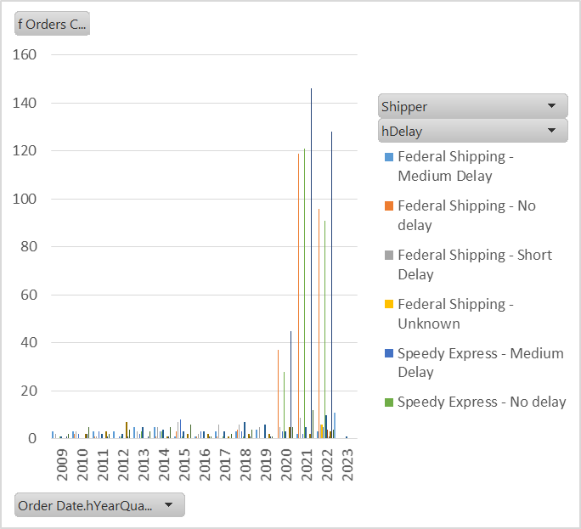
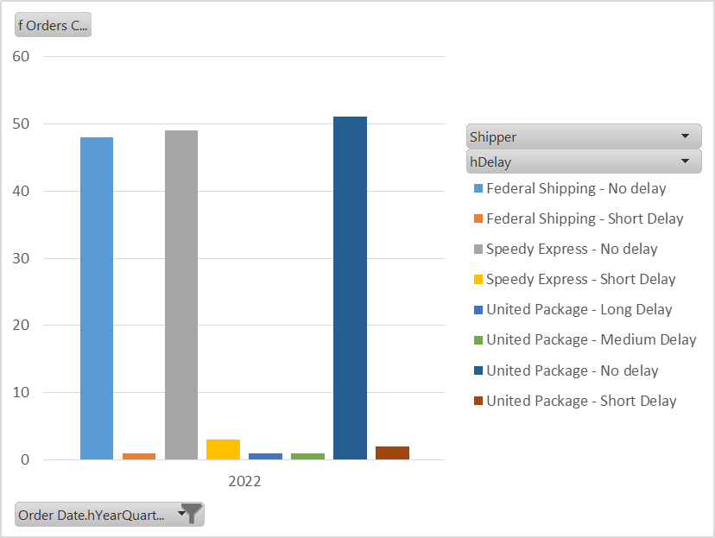

 | Vidi se velik porast u broju dostava od 2020. godine (vrijeme COVID-a) |  |  |  |  |  |  |  | Oko 10% dostava kasni (odokativnom metodom).

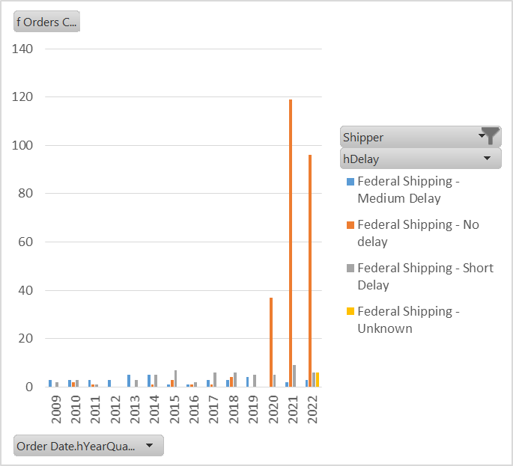

 | Federal Shipping je do 2019. imao puno dostava sa srednjim kašnjenjem (neke godine čak i više nego dostava na vrijeme).
 | Od 2020. im dostave vrlo rijetko kasne i najčešće su kratkog kašnjenja.

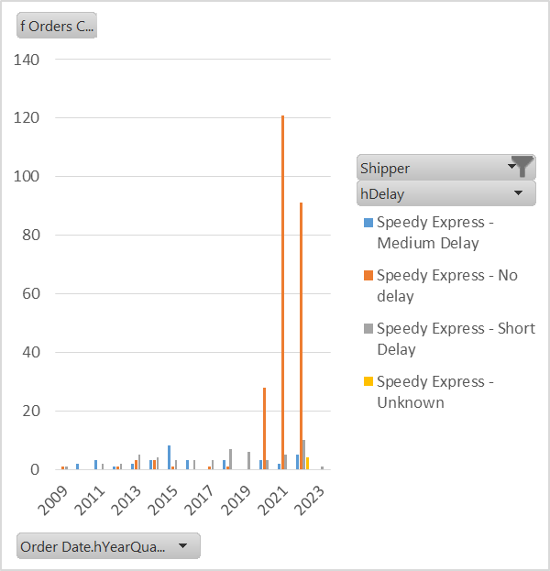

 | Speedy Express je do 2020. svake godine imao više zakašnjelih dostava nego dostava na vrijeme (neke godine čak i višestruki broj zakašnjelih dostava).

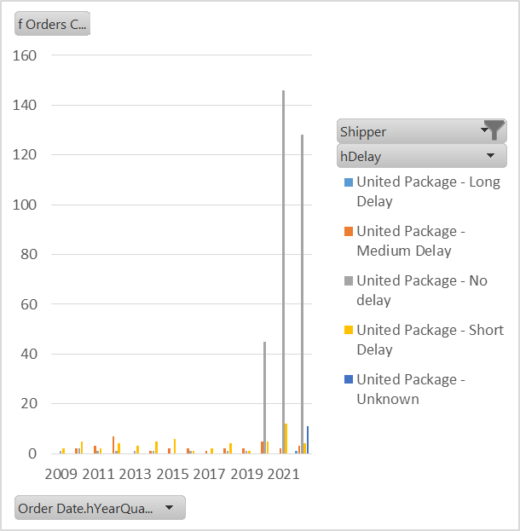

 | UnitedPackage je do 2020. također imao više kašnjenja nego dostava na vrijeme koje su većinom bile kratkog kašnjenja.

 | Možemo zaključiti da su COVID kriza i karantena utjecali na ozbiljnost i ulaganje u kvalitetu dostave. S obzirom da je to tvrtkama bio jedini način prodaje, 2020. su odlučili uložiti više novaca kako bi opstali.

